Sheet1
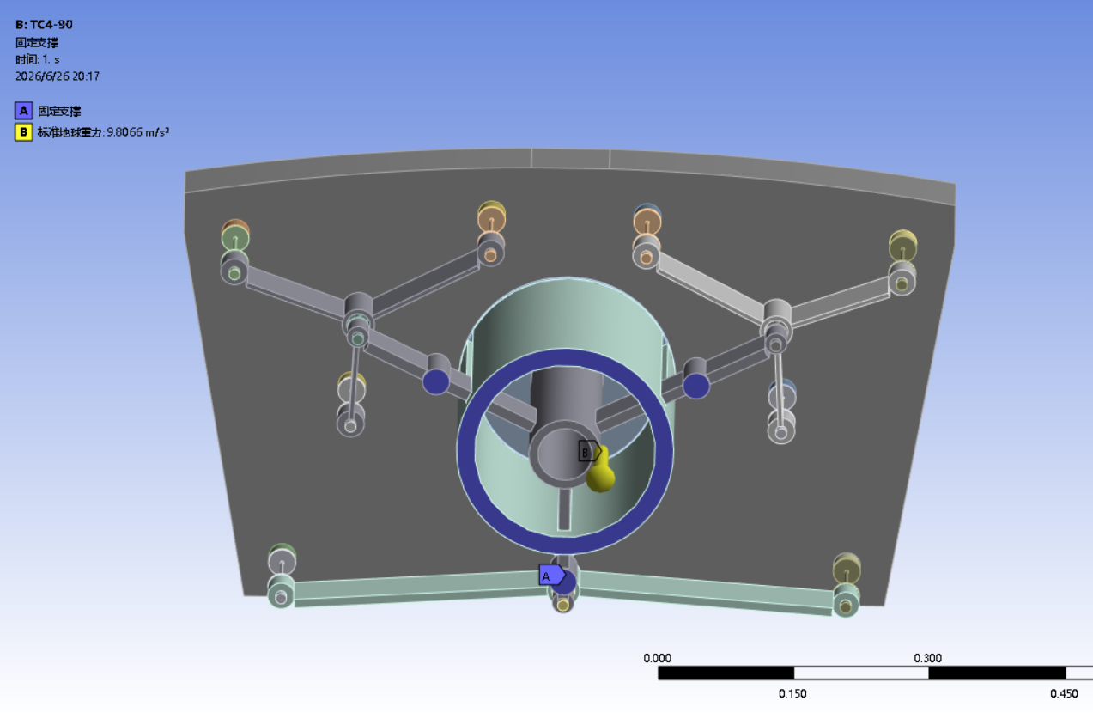
光轴状态 | 结构件材料 | 最佳吻合面下输入 | 最佳吻合面下剔除前三阶 | 最佳吻合面下残差 | 直接拟合下输入 | 直接拟合下去除前三阶 | 直接拟合下残差 | XY多项式计算剔除前三阶 | XY多项式计算残差 | 文件名
光轴水平 | TC4 | 12.992 | 16.8641 | 2.1939 | 6261.9095 | 17.7993 | 2.1939 | 6.53 | 1.26 | 6
光轴竖直（沿地球重力方向） | TC4 | 21.284 | 70.2027 | 2.2399 | 26007.1599 | 55.5469 | 2.2399 | 41.05 | 4.69 | 5
光轴水平 | 17-4PH | 15.2413 | 19.0136 | 2.1977 | 3883.1689 | 17.471 | 2.1977 | 10.91 | 1.31 | 4
光轴竖直（沿地球重力方向） | 17-4PH | 24.0425 | 72.244 | 2.294 | 15630.9343 | 60.0936 | 2.294 | 74.05 | 4.7 | 3
光轴水平 | 柔节TC4，其余支撑件17-4PH | 20.2587 | 20.9724 | 2.2894 | 4618.7982 | 18.7836 | 2.2894 | 10.91 | 1.31 | 2
光轴竖直（沿地球重力方向） | 柔节TC4，其余支撑件17-4PH | 36.1154 | 77.3407 | 2.2205 | 18687.6559 | 62.5623 | 2.2205 | 74.05 | 4.7 | 1

边界条件

